2微信网页授权用户信息
微信登陆成功后跳转到对应的url
输入字段
无
登入的方式说明： 1.用户在公众号点击菜单登入； 2.用户在微信内（如聊天界面）点击链接登入，例子：https://open.weixin.qq.com/connect/oauth2/authorize?appid=wxabd5e4915643494a&redirect_uri=http%3A%2F%2F172.16.4.212%2Fauthorized_user_info&response_type=code&scope=snsapi_userinfo&state=127%7Chttp%3A%2F%2F172.16.4.212%2Fredirect%2Flogin_success#wechat_redirect 3.用户扫描二维码登入，例子 |  |  |  | 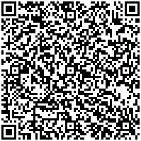

输出字段 | 字段类型 | 是否必输 | 描述
id |  |  | 系统用户唯一标识符
openid |  |  | 微信用户唯一标识符
phone |  |  | 手机号码
nickname |  |  | 用户昵称
password |  |  | 密码
sex |  |  | 性别
country |  |  | 国家
province |  |  | 省份
city |  |  | 城市
headimgurl |  |  | 用户头像，最后一个数值代表正方形头像大小（有0、46、64、96、132数值可选，0代表640*640正方形头像），用户没有头像时该项为空。若用户更换头像，原有头像URL将失效。
state |  |  | 0.用户状态正常；1：用户已删除；2.用户已锁定
注：登陆成功后，返回redirect_uri页面

